Титульный лист
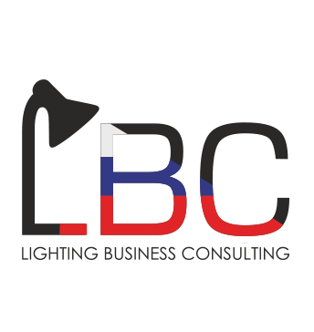 |  | Анализ импорта светодиодов 2017 год

Методология
1. | ООО «Лайтинг Бизнес Консалтинг» использует собственную методологию и проприетарное программное обеспечение для анализа данных ВЭД и определения назначения и моделей импортируемых светодиодов по следующим кодам ТН ВЭД:
 | 8539500000 |  | 8541900000
 | 8541401000 |  | 8543709000
 | 8541409000

2. | Для точного определения технических характеристик светодиодов были использованы классификаторы продукции для 17 брендов

Список компаний, по которым составлены классификаторы светодиодов: |  |  |  |  |  | Наличие данных по моделям в выбранных брендах (2017 год)
Большой объем целевых светодиодов |  |  |  | Малый объем целевых светодиодов
1 | Citizen |  |  | 1 | Arlight |  | Доля в общем объеме импорта | Доля брендов с определенными данными
2 | Cree |  |  | 2 | Foryard Optoelectronics |  |  | Модель | Мощность, Вт | Типоразмер корпуса | Материал корпуса
3 | Edison |  |  | 3 | Honglitronic | Nichia | …% | 98.1% | 93.1% | 93.1% | 100.0%
4 | Hangzhou Hangke |  |  | 4 | Refond Optoelectronics | Edison | …% | 98.4% | 98.4% | 95.1% | 100.0%
5 | LG |  |  | 5 | Sunpu-Opto | LG | …% | 95.3% | 92.2% | 93.5% | 100.0%
6 | LumiLEDs |  |  |  |  | NationStar | …% | 93.1% | 56.9% | 59.9% | 100.0%
7 | NationStar |  |  |  |  | Osram | …% | 97.7% | 39.2% | 95.7% | 100.0%
8 | Navigator |  |  |  |  | Navigator | …% | 98.8% | 98.1% | 98.1% | 100.0%
9 | Nichia |  |  |  |  | Seoul Semiconductor | …% | 100.0% | 95.2% | 95.3% | 100.0%
10 | Osram |  |  |  |  | Cree | …% | 59.9% | 63.5% | 97.3% | 100.0%
11 | Seoul Semiconductor |  |  |  |  | Arlight | …% | 97.3% | 100.0% | 100.0% | 100.0%
12 | Samsung |  |  |  |  | LumiLEDs | …% | 100.0% | 100.0% | 100.0% | 100.0%
 |  |  |  |  |  | Samsung | …% | 96.7% | 100.0% | 100.0% | 100.0%
 |  |  |  |  |  | Citizen | …% | 96.7% | 99.4% | 100.0% | 100.0%
 |  |  |  |  |  | Итого | …%

 | www.lbconsulting.ru |  | info@lbconsulting.ru |  | +7 985 997 28 87

Вводная
